Tabelle1
A0601 CENTUB® Massschacht oval Bestellformular |  |  |  |  |  |  |  |  |  |  | Tel.-Nr. 056 460 51 11 E-Mail brugg@creabeton-baustoff.ch

Baustelle |  |  |  |  | Baust. -Nr. |  |  |  |  |  | Warenempfänger |  |  |  |  |  |  |  | Kd.-Nr.

Zuständig |  |  |  |  |  |  |  |  |  |  | Zuständig
Telefon |  |  |  |  |  |  |  |  |  |  | Telefon
Fax |  |  |  |  |  |  |  |  |  |  | Fax
E-Mail |  |  |  |  |  |  |  |  |  |  | E-Mail

Bestelldatum |  |  |  |  |  |  |  |  |  |  | Lieferdatum

 | Lieferung |  |  |  |  |  | tel. avisieren |  |  |  |  |  | 07.00 - 09.00 Uhr |  |  |  |  |  |  |  | bis 12 Uhr

 |  |  | ohne Kran |  |  |  | mit Kran |  |  |  |  |  | 13.00 - 15.00 Uhr |  |  |  |  |  |  |  | gelegentlich

 |  |  | mit Anhänger |  |  |  | ohne Anhänger |  |  |  |  |  | inkl. Schachtaufbau |  |  |  |  |  |  |  | nur Schachtunterteil

 |  |  | 4-/5-Achser |  |  |  | abgeholt |  |  |  |  |  | inkl. Schachtgehänge |  |  |  |  |  |  |  | kein Schachtgehänge

Längsgestellt
Quergestellt
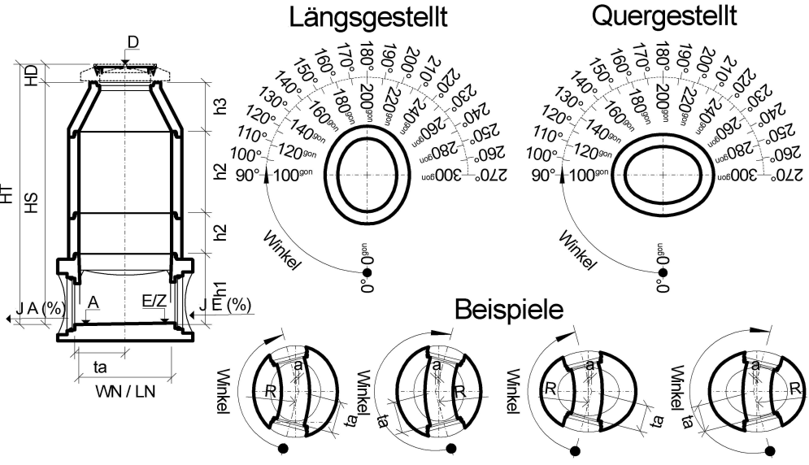
Schacht-Nr. |  |  |  |  |  |  |  |  |  |  | Nennweite |  |  |  |  | WN/LN 900/1100
 |  |  |  |  |  |  |  |  |  |  |  |  |  |  |  |  | O.K. Deckel m.ü.M |  |  |  |  | h1 Unterteilhöhe
 |  |  |  |  |  |  |  |  |  |  |  |  |  |  |  |  | D |  |  |  |  | h1
 |  |  |  |  |  |  |  |  |  |  |  |  |  |  |  |  | Auslauf m.ü.M |  |  |  |  | Schachtringe (mm)
 |  |  |  |  |  |  |  |  |  |  |  |  |  |  |  |  | A |  |  |  |  | h2
 |  |  |  |  |  |  |  |  |  |  |  |  |  |  |  |  | Höhe (mm) |  |  |  |  | h2
 |  |  |  |  |  |  |  |  |  |  |  |  |  |  |  |  | HT |  |  |  |  | h2
 |  |  |  |  |  |  |  |  |  |  |  |  |  |  |  |  | Deckelhöhe (mm) |  |  |  |  | Konus/Abdeck (mm)
 |  |  |  |  |  |  |  |  |  |  |  |  |  |  |  |  | HD |  |  |  |  | h3
Beispiele
 |  |  |  |  |  |  |  |  |  |  |  |  |  |  |  |  | Schachthöhe (mm) |  |  |  |  | Konus Typ ZH (mm)
 |  |  |  |  |  |  |  |  |  |  |  |  |  |  |  |  | HS |  |  |  |  | h3
 |  |  |  |  |  |  |  |  |  |  |  |  |  |  |  |  | Winkelangaben |  |  |  |  | Konus/Abdeckpl.

 |  |  |  |  |  |  |  |  |  |  |  |  |  |  |  |  |  | Neugrad |  |  |  |  | Längsgestellt

 |  |  |  |  |  |  |  |  |  |  |  |  |  |  |  |  |  | Altgrad |  |  |  |  | Quergestellt

 | Stellung |  |  | Radius |  |  |  | Tangentlänge |  |  | Stichmass |  |  |  |  |  | Trittnischen |  |  |  |  | Konus/Abdeckpl.

 |  | längsgestellt |  | R |  | mm |  | ta | mm |  | a |  |  | mm |  |  |  | links |  |  |  |  | exzentrisch

 |  | quergestellt |  | R |  | mm |  | ta | mm |  | a |  |  | mm |  |  |  | rechts |  |  |  |  | zentrisch

Anschlüsse |  |  |  | Auslauf |  |  | Einlauf |  |  | Zulauf 1 |  |  |  |  | Zulauf 2 |  |  |  | Zulauf 3 |  |  |  |  | Zulauf 4
Nennweite (mm)
Rohrmaterial
Serie / Typ
Gefälle J (%)
Kote (m.ü.M)
Winkel (°)

Bemerkungen

Werkdaten (nicht ausfüllen)
Auftrag-Nr. |  |  |  |  |  | Gewicht |  |  |  |  |  | Ladedatum |  |  |  |  |  |  |  | Ladezeit

CREABETON Februar 2019

